画像
1
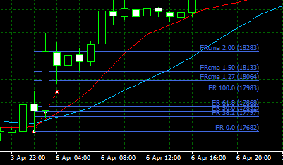
 | PBの次の足でPBの高値でのエントリー

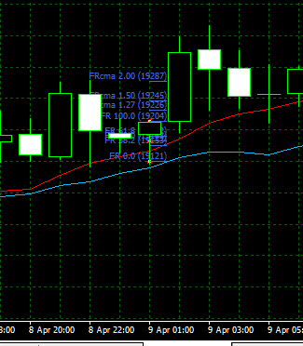
2

 | PBの次の足でPBの高値でのエントリー

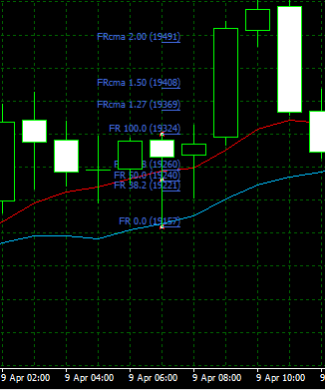
3

 | PBの次の足でPBの高値でのエントリー

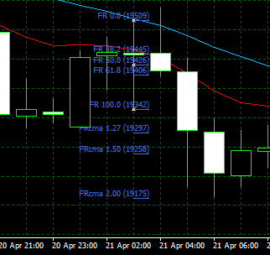
4

 | PBの次の足でPBの安値でのエントリー

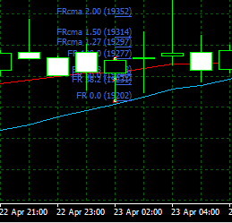
5

 | PBの次の足でPBの高値でのエントリー

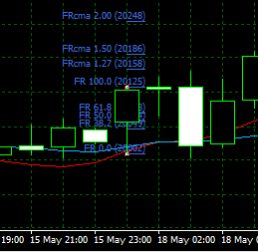
6

 | PBの次の足でPBの高値でのエントリー
 | PBではないかもしれません！

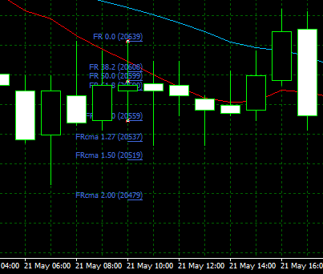
7

 | PBの次の足でPBの安値でのエントリー

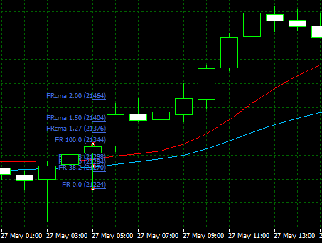
8

 | PBの次の足でPBの高値でのエントリー

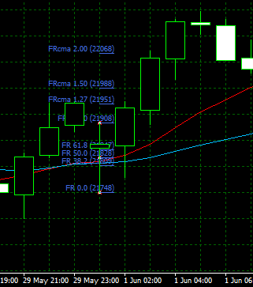
9

 | PBの次の足でPBの高値でのエントリー

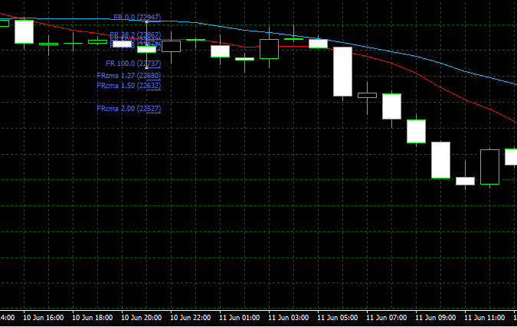
10

 |  | PBの次の足でPBの安値でのエントリー

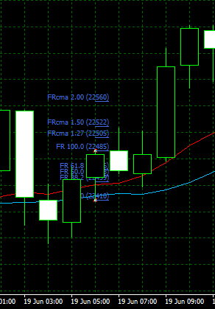
11

 | PBの次の足でPBの高値でのエントリー

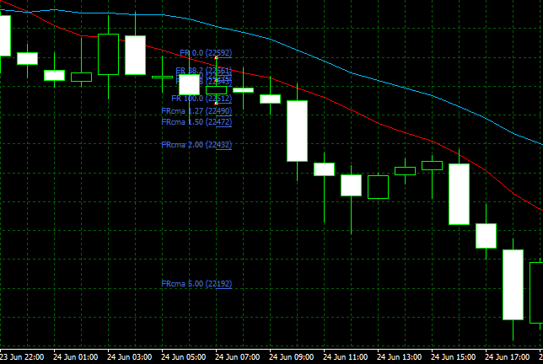
12

 |  | PBの次の足でPBの安値でのエントリー

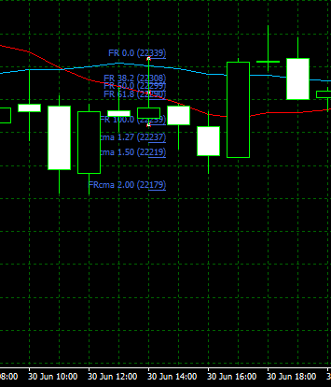
13

 |  | PBの次の足でPBの安値でのエントリー

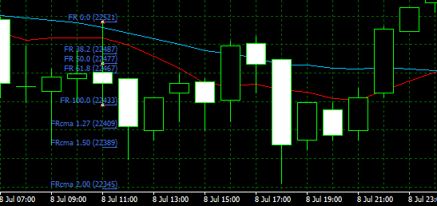
14

 |  | PBの次の足でPBの安値でのエントリー

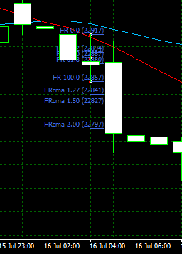
15

 | PBの次の足でPBの安値でのエントリー

